Setup
Cài đặt môi trường | Tool yêu cầu | Server | Database
Sử dụng Entity Framework DB First Mô hình ASP.NET MVC5 | Visual Studio 2017 Microsoft SQL server 2017 .NET framework 4.6.1 | Local Host | ShopManageDB
Tải về : | link : https://github.com/asdwsad/shop-project/tree/master
Import Database
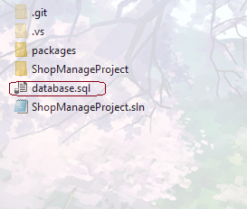
Open :

 | >>>

Import project:

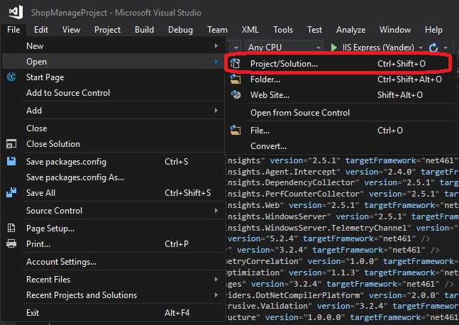
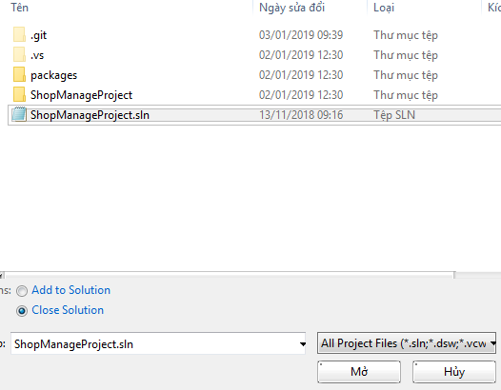
Open visual studio >>>>

 |  | >>>

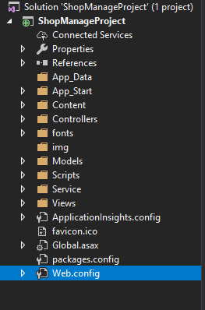
Edit Web config
Open web config :

 |  | Edit:

 |  | >>>

Run Project :

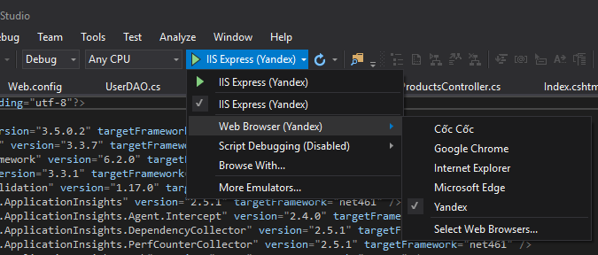
Select browser to run : |  |  | Click to run

Header
Đăng ký | url :http://localhost:50163/ Users/Create | 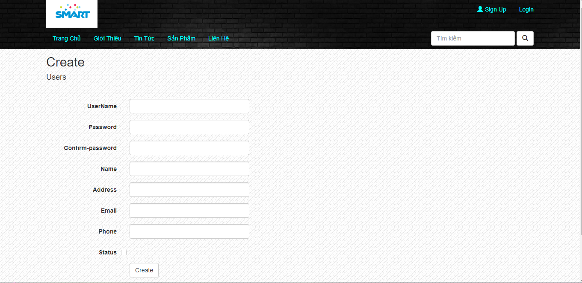 | Tên ActionResult :Create (Users controller) Kiểu dữ liệu : Object Trường dữ liệu : Users | validate dữ liệu trên view rồi submit vào database
Đăng Nhập | url :http://localhost:50163/ Login/Login | 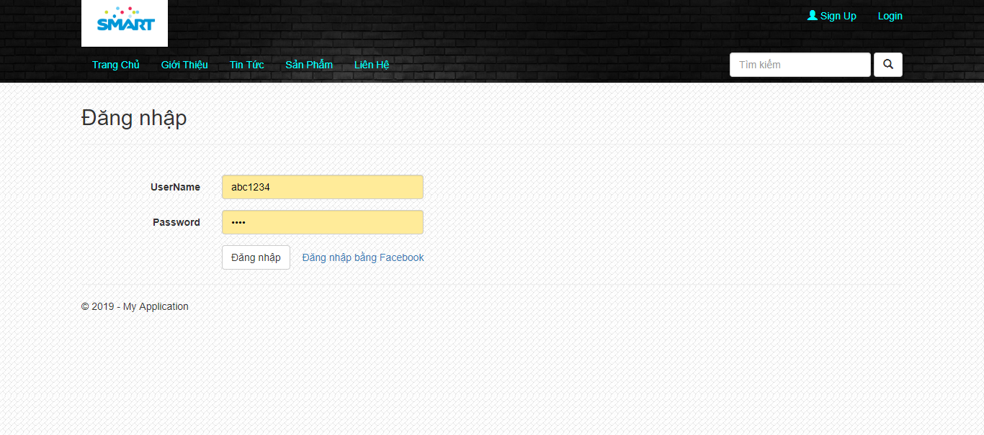 | Tên ActionResult : Login (Login controller) Kiểu dữ liệu : Object Trường dữ liệu : Users() Dùng Session để lưu trạng thái đăng nhập | check username ,password | 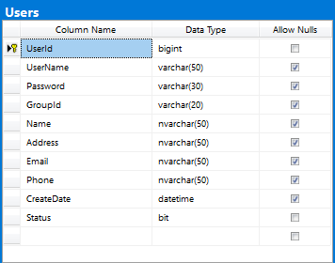
TÌm kiếm Sản phẩm | url: http://localhost:50163/ Products/Search?Ten_SP | 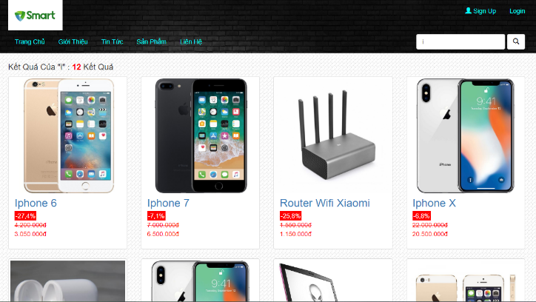 | Tên ActionResult : Search (ProductsController) Kiểu dữ liệu : Viewdata Trường dữ liệu : Products | Trả về list các sản phẩm có chuỗi trùng với chuỗi nhập vào( có paging nếu quá 8 sản phẩm) | 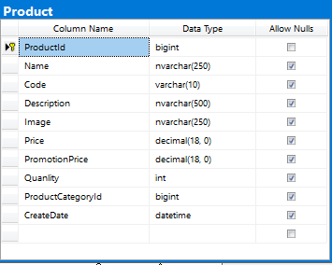

I. Đăng ký
item | Thuộc tính | Số ký tự | DB | Required | Validate
User name | Textbox | 50 | Users | . | minimum length=5
Password | Hidden Textbox | 30 | Users | .
Config password | Hidden Textbox | 30 | Users | .
Name | Textbox | 50 | Users | .
Adress | Textbox | 50 | Users | .
Email | Textbox | 50 | Users | .
Phone | Textbox | 50 | Users | .

II.Đăng Nhập

Users name | Textbox | 50 | Users | .
Password | Hidden Textbox | 30 | Users | .

III. Tìm kiếm
Search | Textbox |  | Products

IV.Button Create(Đăng ký)
* validate dữ liệu nhập vào
* nếu dữ liệu thỏa mãn các required thì insert vào database rồi chuyển hướng sang trang đăng nhập

V.Button Đăng nhập
* trường hợp thành công: Redirect sang trang home hoặc trang chi tiết sản phẩm nếu có session đã lưu
* trường hợp thất bại : thông báo cho người dùng đã nhập sai tài khoản hoặc mật khẩu

VI.Button Search
* submit form search vào controller và redirect sang trang kết quả tìm kiếm
* tìm kiếm sản phẩm theo tên sản phẩm

Trang Chủ
Url : http://localhost:50163/Products/Index http://localhost:50163/
Trang chủ gồm có : | Header Content Footer
Các sự kiện khi load trang chủ | Load danh mục sản phẩm(1) Load Slider show những sản phẩm mới nhất(2) Load những sản phẩm mới nhất theo tưng danh mục(3)
Các chức năng thực hiện trên màn hình | Đăng ký / Đăng Nhập TÌm kiếm Sản phẩm Xem chi tiết sản phẩm Xem danh sách sản phẩm của từng danh mục
1.Load danh mục sản phẩm | Tên ActionResult : Index (Product controller) Kiểu dữ liệu : view data Trường dữ liệu : ProductCategory | Dùng Razor để xử lý hiển thị lần lượt các danh mục sản phẩm và link sản phẩm trong mỗi loại danh mục | 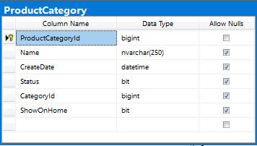
2.Load Slider show những sản phẩm mới nhất | Tên ActionResult : Index (Product controller) Kiểu dữ liệu : view data Trường dữ liệu : Product | Dùng Razor để xử lý hiển thị lần lượt các sản phẩm Order by CreateDate
3.Load 4 sản phẩm mới nhất theo từng danh mục sản phẩm | Tên ActionResult : Index (Product controller) Kiểu dữ liệu : view data Trường dữ liệu : Product ,ProductCategory | Dùng Razor xử lý hiển thị loại sản phẩm và 4 sản phẩm mới nhất của từng loại
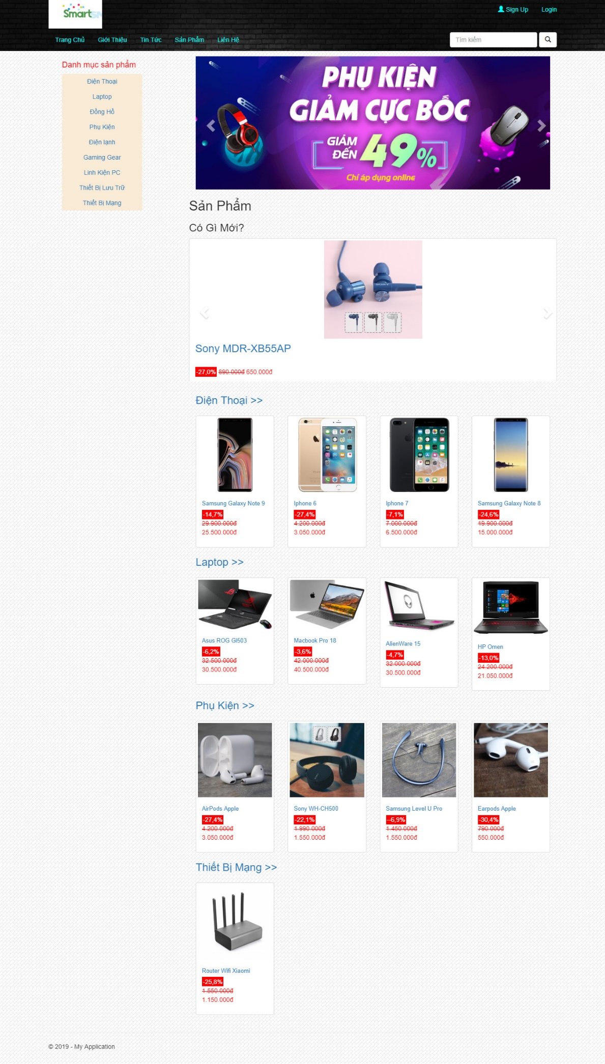
 |  | dropdown Danh mục sản phẩm
 |  | Grid | DB
 |  | danh sách tên danh mục | ProductCategory
 |  | Khi click vào một danh mục sẽ hiển thị ra những sản phẩm trong danh mục đó và đường link dẫn đến chi tiết sản phẩm đó | Products | hiển thị theo productCategoryId

 |  | Slider show sản phẩm mới nhất
 |  | Ảnh sản phẩm | Products | Order by CreateDate
 |  | Tên sản phẩm | Products
 |  | Giá tiền | Products

 |  | Link dẫn list sản phẩm của danh mục
 |  | Tên danh mục | Products ,ProductCategory
 |  | 4 sản phẩm mới nhất của danh mục | Products | Order by CreateDate

Chi tiết sản phẩm
Url :http://localhost:50163/Products/Details/Id sản phẩm
Trang chi tiết sản phẩm gồm có :
Sự kiện khi load trang chi tết sản phẩm | Load ảnh sản phẩm Load các thuộc tính của sản phẩm(tên sản phẩm ,mô tả ,giá ,SL ...)
Các chức năng thực hiện trên màn hình | Điều chỉnh số lượng sản phẩm (1) Thêm sản phẩm vào giỏ hàng (2)
1. Điều chỉnh số lượng sản phẩm | Kiểu dữ liệu :int
2.Add to cart | Tên ActionResult : AddItem (Cart controller) Kiểu dữ liệu : List Trường dữ liệu : Cart | Lấy số lượng và id sản phẩm xử lý rồi add vào giỏ hàng | Object Product int quantity

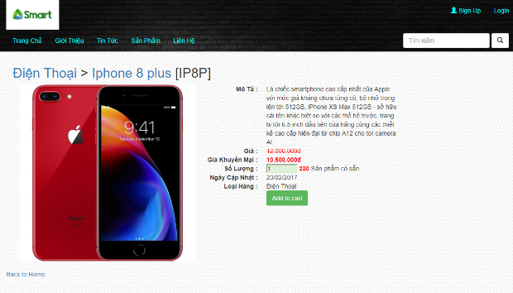
Grid | DB
Tên sản phẩm | Products
Mô tả | Products
Giá | Products
Giá khuyến mãi | Products
Số Lượng | Products
Ngày cập nhật | Products
Loại hàng | Products
Mã sản phẩm | Products
Item | Thuộc tính
Số lượng | Input type(number)

Button "Add to cart"
* thêm sản phẩm vào giỏ hàng với số lượng người dùng nhập vào * nếu sản phẩm đã có trong giỏ thì sẽ tăng số lượng sản phẩm lên trong giỏ hàng

Button "Back to home"
* Redirect về trang chủ

Input type " Số lượng"
*nếu số lượng sản phẩm là 0 sẽ disable intput type và thay bằng chữ hết hàng

Giỏ Hàng
url :http://localhost:50163/Cart/Index
Các sự kiện khi load giỏ hàng : | Load sản phẩm đã thêm vào giỏ hàng (1) Tổng số tiền sản phẩm
Các chức năng thực hiện trên màn hình | Xóa từng sản phẩm trong giỏ (dùng Sesion) Xóa tất cả sản phẩm trong giỏ(dùng Session) Thanh toán đơn hàng(Redirect sang trang thanh toán) Tiếp tục mua hàng(redirect về home)
1.Load sản phẩm đã thêm vào giỏ hàng | Tên ActionResult : Index (Cart controller) Kiểu dữ liệu : List Trường dữ liệu : Cart | Dùng Razor xử lý hiển thị sản phẩm và thuộc tính của các sản phẩm đã thêm vào giỏ hàng | Object Product int quantity

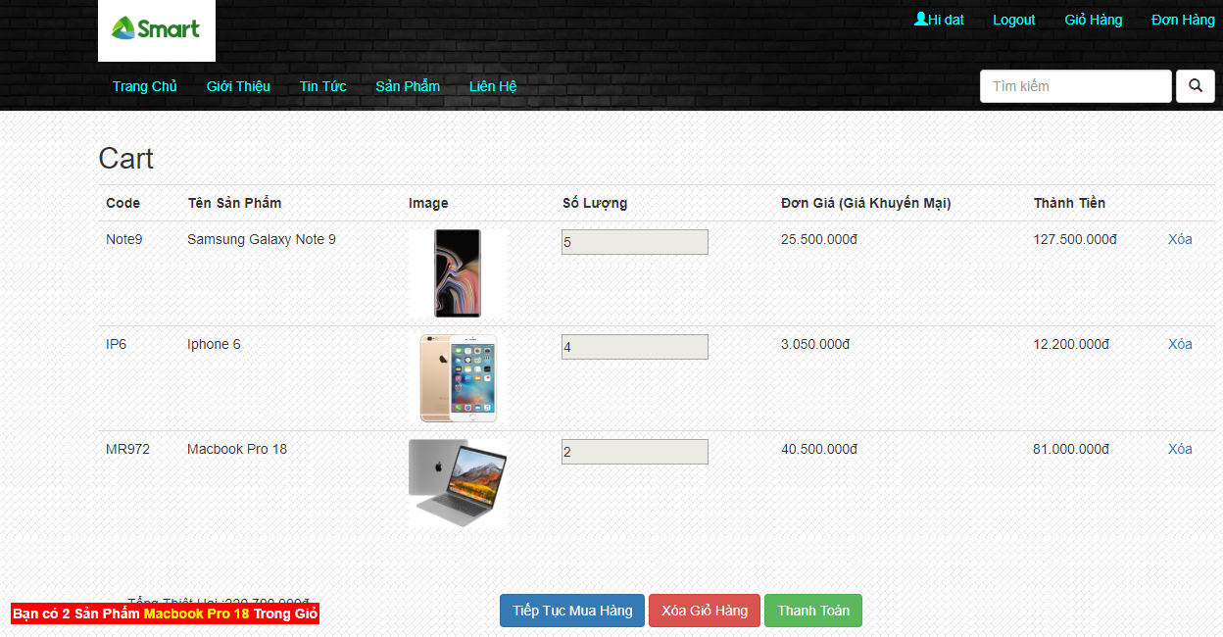
 |  | Grid | DB
 |  | Code | Products
 |  | Tên sản phẩm | Products
 |  | Image | Products
 |  | Số lượng | Products
 |  | Đơn giá(giá khuyến mại) | Products
 |  | Thành tiền

 |  | Button "xóa"(trên từng sản phẩm)
 |  | * xóa bỏ sản phẩm trong giỏ hàng và cập nhật lại giỏ hàng

 |  | Button "Xóa tất cả"
 |  | * xóa tất cả sản phẩm trong giỏ hàng và cập nhật lại giỏ hàng
 |  | * disable button "xóa giỏ hàng" và button "thanh toán"

 |  | Button "Tiếp tục mua hàng"
 |  | * Redirect về trang chủ

 |  | Button "Thanh toán"
 |  | *Redirect sang trang thanh toán với tất cả sản phẩm trong giỏ hàng

Thanh toán
url : http://localhost:50163/Orders/Create
Các sự kiện khi load màn hình : | Load danh sách sản phẩm cần order Tổng số tiền sản phẩm
Các chức năng thực hiện trên màn hình : | Nhập thông tin giao hàng (Người nhận ,địa chỉ ,Email) Đặt Hàng(Submit vào database) (1) | validate dữ liệu nhập vào
1.Đặt hàng | Tên ActionResult : Create(Order controller) Kiểu dữ liệu : List Trường dữ liệu : Order | 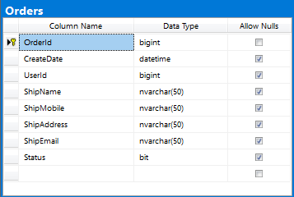
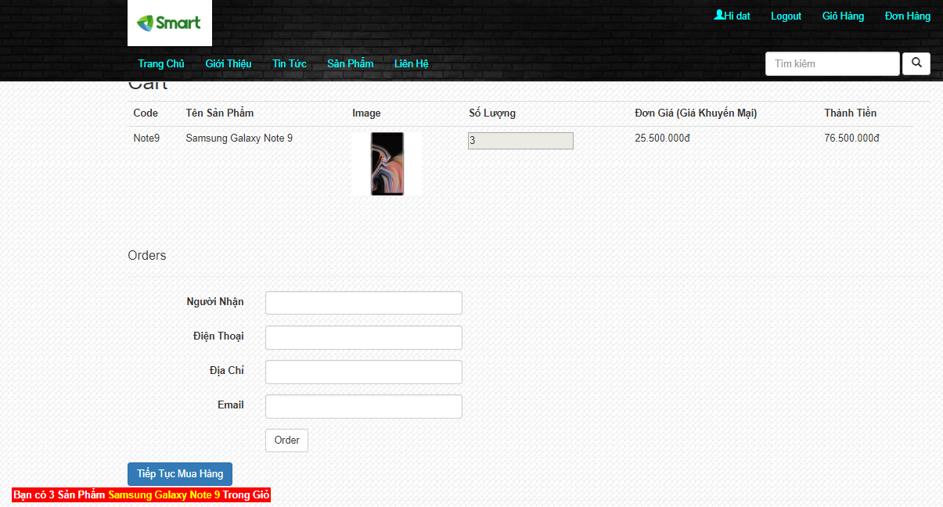
 |  | Grid | DB
 |  | Code | Products
 |  | Tên sản phẩm | Products
 |  | Image | Products
 |  | Số lượng | Products
 |  | Đơn giá(giá khuyến mại) | Products
 |  | Thành tiền

 |  | Item | Thuộc tính | Số ký tự | DB | Required | Validate
 |  | Người Nhận | Textbox | 50 | Users | . | minimum length=5
 |  | Điện Thoại | Hidden Textbox | 30 | Users | .
 |  | Địa chỉ | Hidden Textbox | 30 | Users | .
 |  | Email | Textbox | 50 | Users | .

Button "Order " | có vaidate dữ liệu
* Trường hợp thành công: redirect sang trang chi tiết đơn hàng vừa đặt và xóa tất cả giỏ hàng
* Trường hợp thất bại : thông báo nhập sai định dạng thông tin giao hàng

Button "Tiếp tục mua hàng"
* Redirect về trang chủ

Đơn hàng
Url : http://localhost:50163/ Orders/GetOrderByUser?userId= |  | Có paging khi danh sách vượt quá 10 đơn hàng
Các sự kiện khi load màn hình : | Danh sách đơn hàng của người dùng (Hiển thị trạng thái)
Các chức năng thực hiện trên màn hình : | Xác nhận đã nhận hàng Hủy đơn hàng Chi tiết đơn hàng
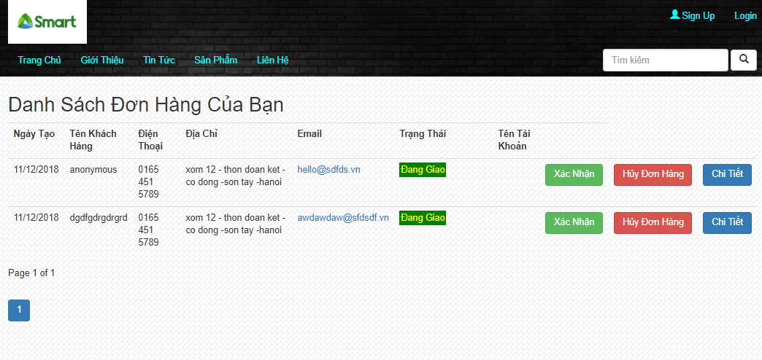
 |  | Grid | DB
 |  | Ngày tạo | Order
 |  | Tên khách hàng | Users
 |  | Điện thoại | Orders
 |  | Địa chỉ | Orders
 |  | Email | Orders
 |  | Trạng thái | Orders

 |  | Button "Xác nhận"
 |  | * Chuyển trạng thái đơn hàng từ "đang giao" sang "đã nhận hàng"
 |  | * Disable button "xác nhận"

 |  | Button "Hủy đơn hàng"
 |  | * xóa bỏ đơn hàng khỏi database và cập nhật lại trang đơn hàng

 |  | Button "Chi tiết"
 |  | * Redirect sang trang "chi tiết đơn hàng"

Chi tiết đơn hàng
url:http://localhost:50163/Orders/GetOrderDetail?orderId=
Các sự kiện khi load màn hình : | Hiển thị ID đơn hàng ,tên khách hàng Danh sách sản phẩm của đơn hàng
Các chức năng thực hiện trên màn hình : | Back về home
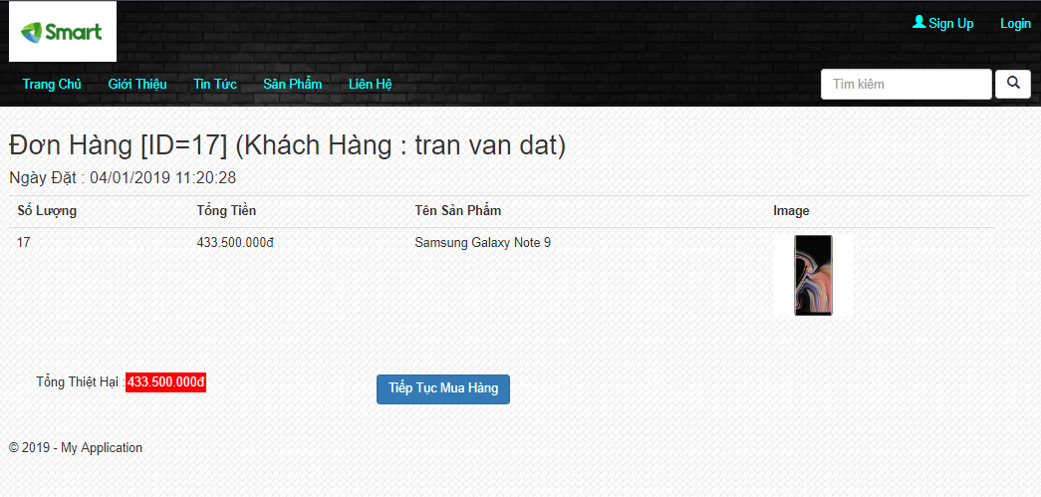
 |  | Grid | DB
 |  | ID đơn hàng | Order
 |  | Tên khách hàng | Order
 |  | Ngày đặt hàng | Order
 |  | Số lượng | OrderDetail
 |  | Tổng tiền | OrderDetail
 |  | Tên sản phẩm | Order
 |  | Image | Products

 |  | Button "Tiếp tục mua hàng"
 |  | * Redirect về trang chủ

